Costo VS Tiempo VS Complejidad
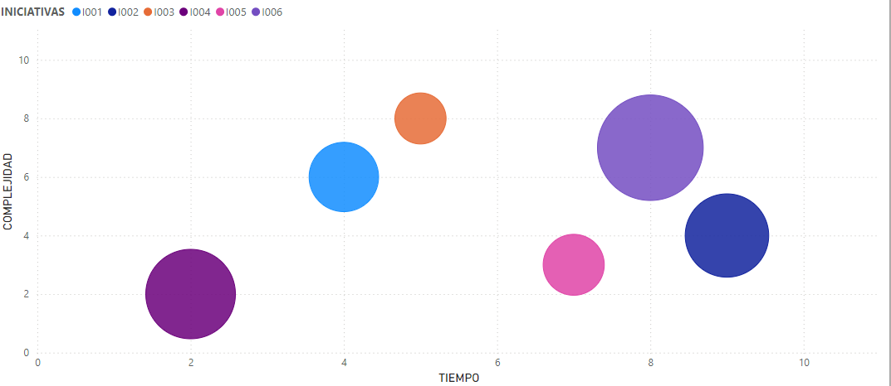
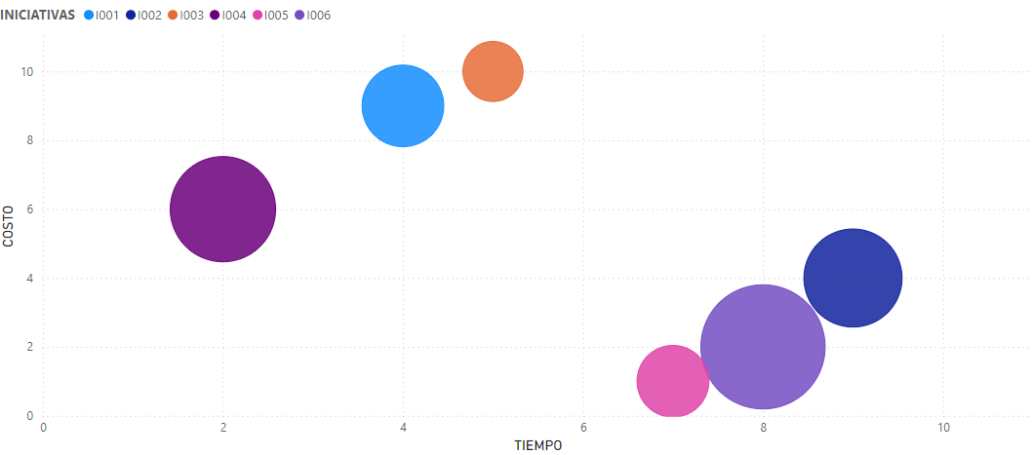
INICIATIVAS |  | COMPLEJIDAD | VALOR PUBLICO | COSTO | TIEMPO
ID | NOMBRE
I001 | ARQUITECTURA EMPRESARIAL | 6 | 4 | 9 | 4
I002 | SISTEMA MISIONAL | 4 | 6 | 4 | 9
I003 | IMPLEMENTACIÓN DE BIG DATA Y ANALITICA AVANZADA | 8 | 2 | 10 | 5
I004 | DESARROLLO DE PLATAFORMA DE SENSIBILIZACION | 2 | 7 | 6 | 2
I005 | EVALUACION DE IMPACTO SOCIAL | 3 | 3 | 1 | 7
I006 | COLABORACIONES INTERINSTITUCIONALES | 7 | 10 | 2 | 8

